Gráfico 1.8.1-4
CES. Informe de Situación Económica y Social de Castilla y León en 2022

Gráfico 1.8.1-4
Presupuestos iniciales, créditos definitivos, obligaciones reconocidas y grado de ejecución
(sobre créditos definitivos), 2014-2021
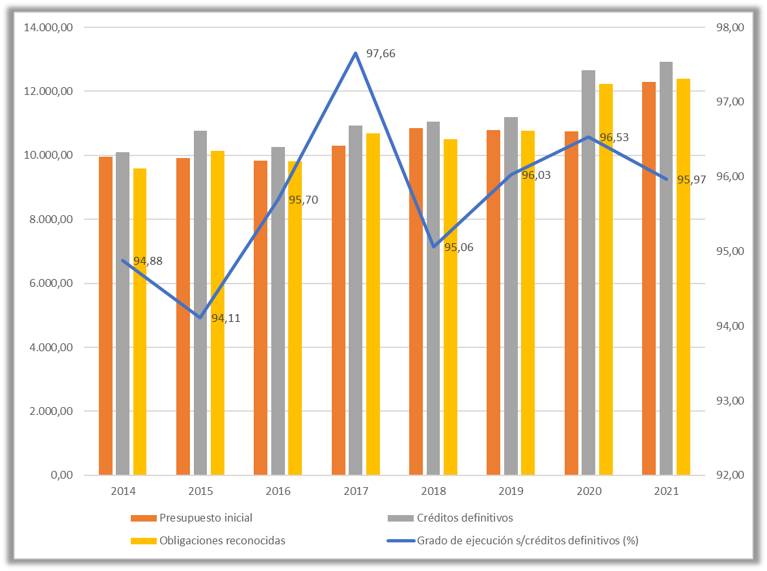
(millones de euros y porcentaje)

Fuente: Consejería de Econbomía y Hacienda de la Junta de Castilla y León.

Datos
CES. Informe de Situación Económica y Social de Castilla y León en 2022

Gráfico 1.8.1-4
Presupuestos iniciales, créditos definitivos, obligaciones reconocidas y grado de ejecución
(sobre créditos definitivos), 2013-2021
(millones de euros y porcentaje)

 | Ultimos datos disponibles para actualizar el gráfico

 |  | Presupuesto inicial | Créditos definitivos | Obligaciones reconocidas | Grado de ejecución s/créditos definitivos (%)
 | 2014 | 9,957.79 | 10,105.33 | 9,587.46 | 94.88
 | 2015 | 9,920.81 | 10,763.44 | 10,129.37 | 94.11
 | 2016 | 9,843.70 | 10,256.08 | 9,814.76 | 95.70
 | 2017 | 10,293.19 | 10,933.96 | 10,678.12 | 97.66
 | 2018 | 10,859.22 | 11,055.90 | 10,509.97 | 95.06
 | 2019 | 10,784.98 | 11,204.58 | 10,759.35 | 96.03
 | 2020 | 10,752.61 | 12,666.41 | 12,227.32 | 96.53
 | 2021 | 12,291.44 | 12,922.55 | 12,401.24 | 95.97

